상품제안서
커버형 떡메모지 (210*290) | 상품코드: S05281

 |  |  |  |  |  |  | 02-713-8555 | www.synergygift.co.kr
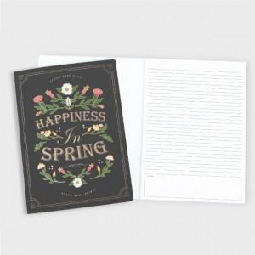

【상세/제작정보】 | <p>커버-풀컬러 / 내지-먹1도 인쇄 포함​</p>

【인쇄/포장옵션】 | 풀칼라 / OPP(비닐)

【공급단가】 | 수량 | 1,000~ | 2,000~ | 3,000~ | 5,000~ | 10,000~
*VAT별도 | 50매 | 2,090원 | 1,690원 | 1,560원 | 1,460원 | 1,400원
 | 100매 | 2,900원 | 2,530원 | 2,370원 | 2,250원 | 2,160원

【상품 URL】 | https://www.synergygift.co.kr:443/src/goods_detail.php?gdno=19620

